Common
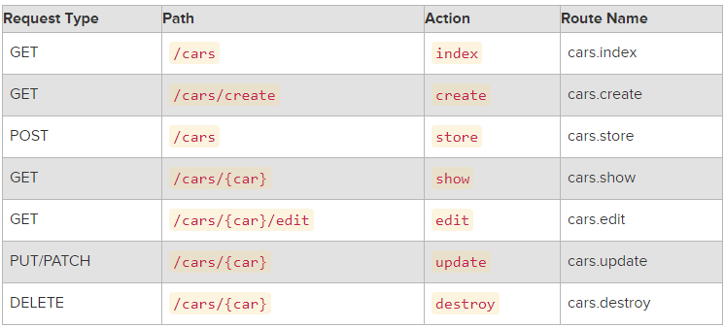
$table->bigIncrements('id'); | Incrementing ID using a "big integer" equivalent.
$table->bigInteger('votes'); | BIGINT equivalent to the table
$table->binary('data'); | BLOB equivalent to the table
$table->boolean('confirmed'); | BOOLEAN equivalent to the table
$table->char('name', 4); | CHAR equivalent with a length
$table->date('created_at'); | DATE equivalent to the table
$table->dateTime('created_at'); | DATETIME equivalent to the table
$table->decimal('amount', 5, 2); | DECIMAL equivalent with a precision and scale
$table->double('column', 15, 8); | DOUBLE equivalent with precision, 15 digits in total and 8 after the decimal point
$table->enum('choices', array('foo', 'bar')); | ENUM equivalent to the table
$table->float('amount'); | FLOAT equivalent to the table
$table->increments('id'); | Incrementing ID to the table (primary key).
$table->integer('votes'); | INTEGER equivalent to the table
$table->longText('description'); | LONGTEXT equivalent to the table
$table->mediumInteger('numbers'); | MEDIUMINT equivalent to the table
$table->mediumText('description'); | MEDIUMTEXT equivalent to the table
$table->morphs('taggable'); | Adds INTEGER taggable_id and STRING taggable_type
$table->nullableTimestamps(); | Same as timestamps(), except allows NULLs
$table->smallInteger('votes'); | SMALLINT equivalent to the table
$table->tinyInteger('numbers'); | TINYINT equivalent to the table
$table->softDeletes(); | Adds deleted_at column for soft deletes
$table->string('email'); | VARCHAR equivalent column
$table->string('name', 100); | VARCHAR equivalent with a length
$table->text('description'); | TEXT equivalent to the table
$table->time('sunrise'); | TIME equivalent to the table
$table->timestamp('added_on'); | TIMESTAMP equivalent to the table
$table->timestamps(); | Adds created_at and updated_atcolumns
$table->rememberToken(); | Adds remember_token as VARCHAR(100) NULL
->nullable() | Designate that the column allows NULL values
->default($value) | Declare a default value for a column
->unsigned() | Set INTEGER to UNSIGNED

